Этап 1. Тест-анализ
Декомпозиция логики полей формы
Основные объекты | Дальнейшая декомпозиция объектов тестирования
Поле ввода часов | Проверка чисел меньше 0
 | Проверка чисел от 0 до 23
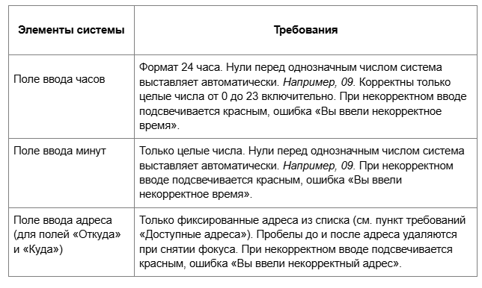
 | Проверка чисел от 24 и более
 | Проверка на проставление нулей перед целым однозначным числом
 | Поле заполнено
 | Поле не заполнено
 | Валидация | Подсветка красным рамки поля
 |  | Сообщение об ошибке
Поле ввода минут | Проверка чисел меньше 0
 | Проверка чисел от 0 до 59
 | Проверка чисел от 60 и более
 | Проверка на проставление нулей перед целым однозначным числом
 | Поле заполнено
 | Поле не заполнено
 | Валидация | Подсветка красным рамки поля
 |  | Сообщение об ошибке
Поле ввода адреса Откуда | Адреса из списка (пункт требований Доступные адреса)
 | Адреса не из списка
 | Удаление пробелов до адреса при снятии фокуса
 | Удаление пробелов после адреса при снятии фокуса
 | Поле заполнено
 | Поле не заполнено
 | Валидация | Подсветка красным рамки поля
 |  | Сообщение об ошибке
Поле ввода адреса Куда | Адреса из списка (пункт требований Доступные адреса)
 | Адреса не из списка
 | Удаление пробелов до адреса при снятии фокуса
 | Удаление пробелов после адреса при снятии фокуса
 | Поле заполнено
 | Поле не заполнено
 | Валидация | Подсветка красным рамки поля
 |  | Сообщение об ошибке

Этап 2. КЭ и ГЗ


* Можно добавлять и удалять строки в группах проверок. Количество строк в шаблоне не отражает количество классов эквивалетности.
** В поля «Откуда» и «Куда» можно вводить только ограниченное количество адресов из таблицы в требованиях: Усачева, 3; Комсомольский проспект, 18; Зубовский бульвар, 37; М. Пироговская, 25; Хамовнический Вал, 34; Фрунзенская набережная, 46; 3-я Фрунзенская улица, 12. Используй их в качестве тестовых данных.

Группа проверок* | Название класса | Границы | Тестовые данные внутри класса (содержимое поля) | Тестовые данные на границах (содержимое поля) | Пояснение и оптимизации
Время начала поездки. Часы | <0 | -1;-∞ | -15 | -1;0;-2
 | от 10 до 23 (включительно) | 10;23 | 15 | 9, 10, 11 22, 23, 24
 | От 0 до 9 | 0;9 | 5 | 1;9;0;-1;8;10
 | >=24 | 24;+∞ | 140 | 24;23;25
 | Ручная простановка "0" перед однозначным числом |  | 05
 | поле заполнено |  | 15 |  | заполненность поля проверяется в других классах
 | поле не заполнено |  | пустой ввод
 | проверка дробных чисел (невалидно) |  | 15,5
 | проверка ввода букв (невалидно) |  | 1в
 | проверка спецсимволов (невалидно) |  | 2@
 | математические символы (невалидно) |  | 1+
 | символы пунктуации (невалидно) |  | 1:
 | пробел перед числом |  | " 3" (пробел перед числом)
Группа проверок | Название класса | Границы | Тестовые данные внутри класса (содержимое поля) | Тестовые данные на границах (содержимое поля) | Пояснение и оптимизации
Время начала поездки. Минуты | Числа меньше 0 (невалидно) | -1;-∞ | -15 | -1;0;-2
 | Числа от 0 до 9 (валидно) | 0;9 | 5 | 1;9;0;-1;8;10
 | Числа от 10 до 59 (включительно) | 10;59 | 35 | 10;59;9;11;58;60
 | Числа больше 60 (невалидно) | 60;+∞ | 159 | 60;59;61
 | Ручная простановка "0" перед однозначным числом |  | 05
 | поле заполнено |  | 35 |  | заполненность поля проверяется в других классах
 | поле не заполнено |  | пустой ввод
 | проверка дробных чисел (невалидно) |  | 15,5
 | проверка ввода букв (невалидно) |  | 1в
 | проверка спецсимволов (невалидно) |  | 2@
 | математические символы (невалидно) |  | 1+
 | символы пунктуации (невалидно) |  | 1:
 | пробел перед числом |  | " 3" (пробел перед числом)
Группа проверок | Название класса | Границы | Тестовые данные внутри класса (содержимое поля) | Тестовые данные на границах (содержимое поля) | Пояснение и оптимизации
Поле ввода адреса. Откуда | Фиксированные адреса из списка (валидно) |  | М. Пироговская, 25
 | Адреса не из списка (невалидно) |  | Трубецкая, 8
 | Пробел перед адресом (валидно) |  | " Зубовский бульвар, 37"
 | Пробел после адреса (валидно) |  | "Комсомольский проспект, 18 "
 | поле заполнено |  | Фрунзенская набережная, 46 |  | Заполненность поля проверяется в классе с фиксированным валидным адресом
 | поле не заполнено |  | пустой ввод
 | Заглавные буквы |  | ФРУНЗЕНСКАЯ НАБЕРЕЖНАЯ, 46
 | Строчные буквы |  | фрунзенская набережная, 46

Группа проверок | Название класса | Границы | Тестовые данные внутри класса (содержимое поля) | Тестовые данные на границах (содержимое поля) | Пояснение и оптимизации
Поле ввода адреса. Куда | Фиксированные адреса из списка (валидно) |  | М. Пироговская, 25
 | Адреса не из списка (невалидно) |  | Трубецкая, 8
 | Пробел перед адресом (валидно) |  | " Зубовский бульвар, 37"
 | Пробел после адреса (валидно) |  | "Комсомольский проспект, 18 "
 | поле заполнено |  | Фрунзенская набережная, 46 |  | Заполненность поля проверяется в классе с фиксированным валидным адресом
 | поле не заполнено |  | пустой ввод
 | Заглавные буквы (валидно) |  | ФРУНЗЕНСКАЯ НАБЕРЕЖНАЯ, 46
 | Строчные буквы (валидно) |  | фрунзенская набережная, 46

Группа проверок | Название класса | Границы | Тестовые данные внутри класса (содержимое поля) | Тестовые данные на границах (содержимое поля) | Пояснение и оптимизации
Расстояние между адресами | расстояние = 0 |  | Усачева, 3 - Усачева, 3
 | расстояние >0 |  | Хамовнический Вал, 34 - Зубовский бульвар, 37

Время начала движения | 00:01-08:00 | 00:01;08:00 | 04:00 | 00:01;08:00;00:00;00:02;07:59;08:01 | Оптимизированные проверки происходят в других классах
 | 08:01-12:00 | 08:01;12:00 | 11:15 | 08:01;12:00;08:00;08:02;11:59;12:01
 | 12:01-18:00 | 12:01;18:00 | 17:30 | 12:01;18:00;12:00;12:02;17:59;18:01
 | 18:01-22:00 | 18:01;22:00 | 20:02 | 18:01;22:00;18:00;18:02;21:59;22:01
 | 22:01-00:00 | 22:01;00:00 | 23:40 | 22:01;00:00;22:00;22:02;23:59;00:01

